配置图
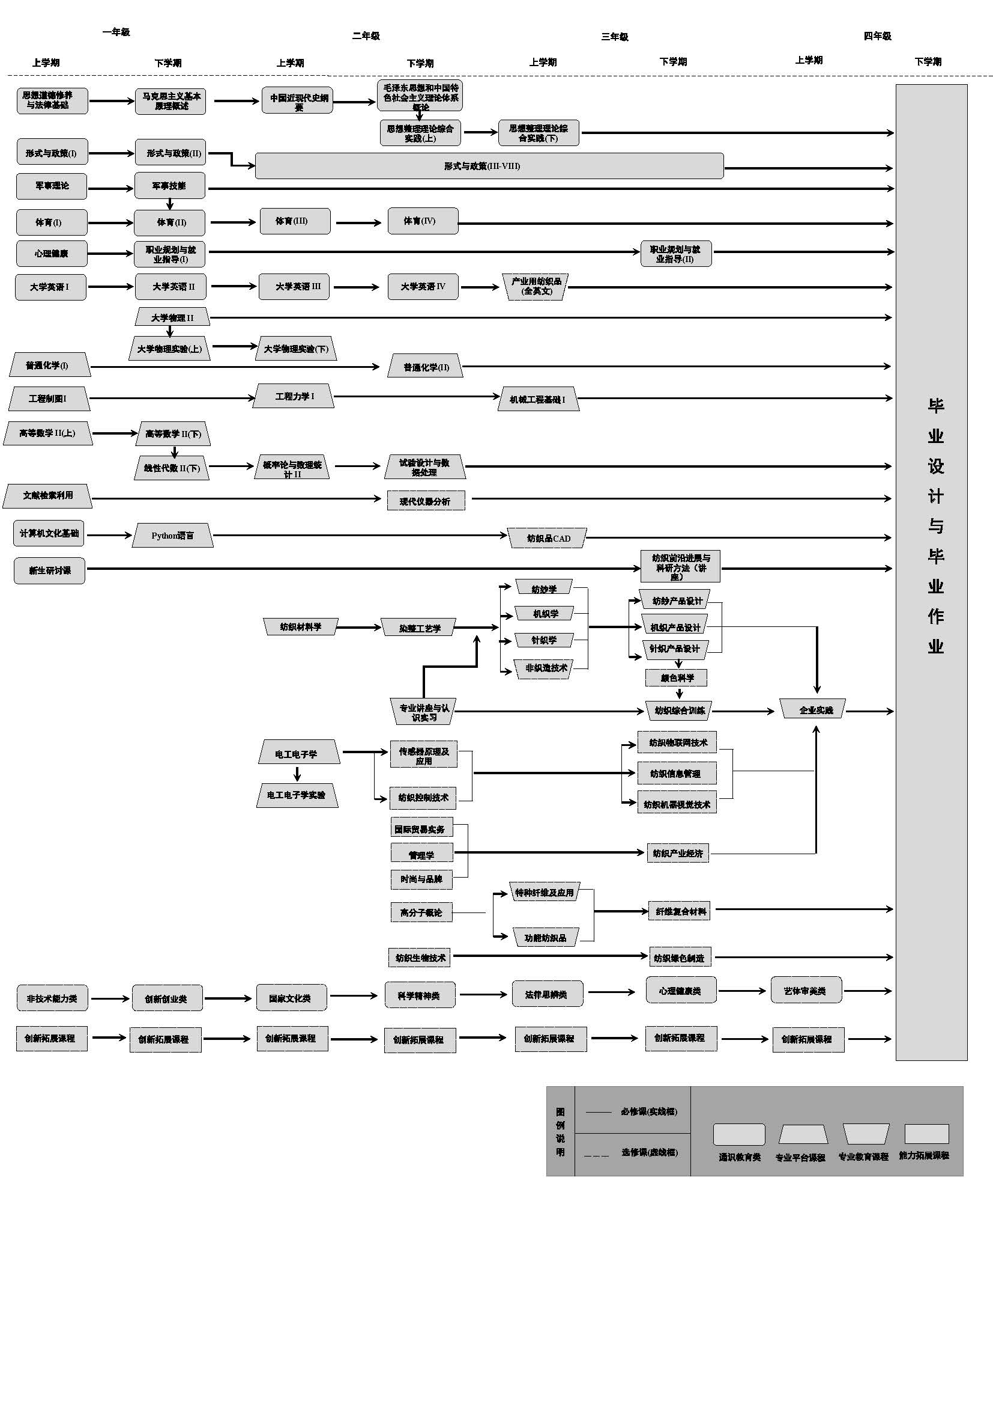
纺织工程课程体系配置图 Curriculum System Configuration Diagram of textile engineering

矩阵图
能力(Requirements)
Ⅸ、主要课程与毕业能力要求关系矩阵图(相关性强H,相关性中M，相关性弱L) Ⅸ、 Correlation Matrix between Key Courses and Graduation Requirements（High Correlation—H, Medium Correlation—M, Low Correlation—L）
课程(Courses) | 毕业能力1 立德树人 |  | 毕业能力2 工程知识 |  |  |  | 毕业能力3 问题分析 |  |  |  | 毕业能力4 设计/开发 解决方案 |  |  |  | 毕业能力5 研究 |  |  |  | 毕业能力6 使用现代工具 |  |  | 毕业能力7 工程与社会 |  | 毕业能力8 环境和可持续发展 |  | 毕业能力9 职业规范 |  |  | 毕业能力10 个人与团体 |  |  | 毕业能力11 沟通 |  |  | 毕业能力12 项目管理 |  |  | 毕业能力13 终身学习
 | 1.1 | 1.2 | 2.1 | 2.2 | 2.3 | 2.4 | 3.1 | 3.2 | 3.3 | 3.4 | 4.1 | 4.2 | 4.3 | 4.4 | 5.1 | 5.2 | 5.3 | 5.4 | 6.1 | 6.2 | 6.3 | 7.1 | 7.2 | 8.1 | 8.2 | 9.1 | 9.2 | 9.3 | 10.1 | 10.2 | 10.3 | 11.1 | 11.2 | 11.3 | 12.1 | 12.2 | 12.3 | 13.1 | 13.2
思想道德修养与法律基础 | H | H |  |  |  |  |  |  |  |  |  |  |  |  |  |  |  |  |  |  |  |  |  |  |  | M | M | M
中国近现代史纲要 | M | M |  |  |  |  |  |  |  |  |  |  |  |  |  |  |  |  |  |  |  |  |  |  |  | H | H | H
马克思主义基本原理 | H | H |  |  |  |  |  |  |  |  |  |  |  |  |  |  |  |  |  |  |  |  |  |  |  | M | M | M
毛泽东思想和中国特色社会主义理论体系概论 | H | H |  |  |  |  |  |  |  |  |  |  |  |  |  |  |  |  |  |  |  |  |  |  |  | M | M | M
思想政治理论综合实践 | H | H |  |  |  |  |  |  |  |  |  |  |  |  |  |  |  |  |  |  |  |  |  |  |  |  |  |  |  |  |  |  |  |  |  |  |  | H | H
形势与政策 | H | H |  |  |  |  |  |  |  |  |  |  |  |  |  |  |  |  |  |  |  | H |  | H
大学英语 | L | L |  |  |  |  |  |  |  |  |  |  |  |  |  |  |  |  |  |  |  |  |  |  |  |  |  |  |  |  |  |  |  | H
计算机文化基础 | L | L |  |  |  |  |  |  |  |  |  |  |  |  |  |  |  |  | H
军事理论 | M | M |  |  |  |  |  |  |  |  |  |  |  |  |  |  |  |  |  |  |  |  |  |  |  |  |  |  | M | M | M
军事技能 | M | M |  |  |  |  |  |  |  |  |  |  |  |  |  |  |  |  |  |  |  |  |  |  |  |  |  |  | H | H | H
体育 | L | L |  |  |  |  |  |  |  |  |  |  |  |  |  |  |  |  |  |  |  |  |  |  |  |  |  |  | M | M | M
新生研讨课 | L | L |  |  |  |  |  |  |  |  |  |  |  |  |  |  |  |  |  |  |  |  |  |  |  |  |  |  |  |  |  | H | H
职业规划与就业指导 | M | M |  |  |  |  |  |  |  |  |  |  |  |  |  |  |  |  |  |  |  |  |  |  |  | H | H | H |  |  |  |  |  |  |  |  |  | H | H
心理健康 | M | M |  |  |  |  |  |  |  |  |  |  |  |  |  |  |  |  |  |  |  |  |  |  |  | M | M | M
高等数学Ⅱ | L | L | H | H |  |  | M
线性代数Ⅱ | L | L | H | H |  |  | M
概率论与数理统计Ⅱ | L | L |  | H | M | M |  | M
大学物理Ⅱ | L | L | H | H |  |  | M
大学物理实验 | L | L |  |  |  |  |  |  | M |  |  |  |  |  | H | H
普通化学I | L | L | H | H |  |  | H
普通化学Ⅱ | L | L |  |  |  |  |  |  |  |  |  |  |  |  |  |  |  |  |  |  |  |  |  | H | H
试验设计与数据处理 | L | L |  |  |  |  |  |  | L |  |  |  |  |  | H | H | H
电工电子学 | L | L | H | H
电工电子学实验 | L | L |  |  |  |  |  |  | M |  |  |  |  |  | H | H
工程制图I | L | L |  |  |  |  |  |  |  |  |  |  |  |  |  |  |  |  | H | H | M
工程力学I | L | L | H | H
机械工程基础I | L | L | H | H
Python语言 | L | L |  |  |  |  |  |  |  |  |  |  |  |  |  |  |  |  | H | H | H
文献检索利用 | L | L |  |  |  |  |  |  | M | M |  |  |  |  | H
工程实训||（含金工实习） | L | L |  |  | M | M |  |  |  |  |  |  |  |  |  |  |  |  |  |  |  |  |  |  |  | M | M | M |  |  |  |  |  |  | H | H | H
纺织材料学 | M | M |  |  |  |  |  |  |  | M |  |  |  |  |  |  |  |  |  | H | L | L
纺纱学 | M | M |  |  | H | H |  | H | H | H |  |  |  |  |  |  | M | M
机织学 | M | M |  |  | H | H |  | H | H | H |  |  |  |  |  |  | M | M
针织学 | M | M |  |  | H | H |  | H | H | H |  |  |  |  |  |  | M | M
染整工艺学 | M | M |  |  | H | H |  | H |  |  |  |  |  |  |  |  |  |  |  |  |  |  |  | H | H
纺纱产品设计 | M | M |  |  |  |  |  |  |  |  | H | H | H | H |  |  |  |  |  |  |  |  |  |  |  |  |  |  |  |  |  |  |  |  |  | L
机织产品设计 | M | M |  |  |  |  |  |  |  |  | H | H | H | H |  |  |  |  |  |  |  |  |  |  |  |  |  |  |  |  |  |  |  |  |  | L
针织产品设计 | M | M |  |  |  |  |  |  |  |  | H | H | H | H |  |  |  |  |  |  |  |  |  |  |  |  |  |  |  |  |  |  |  |  |  | L
专业讲座与认识实习 | L | L |  |  |  |  |  |  |  |  |  |  |  |  |  |  |  |  |  |  |  | H | H |  |  |  |  |  |  |  |  |  | L
纺织综合训练 | L | L |  |  |  |  |  |  |  |  |  |  |  |  |  | H | H | H |  |  |  |  |  |  |  |  |  |  | H | H | H
企业实践 | L | L |  |  |  |  |  |  |  |  |  |  |  |  |  |  |  |  |  |  |  |  | M |  |  |  | H | H | H | H |  | H | H
毕业设计(论文） | L | L |  |  |  |  |  |  |  |  |  |  |  | H |  |  |  |  |  |  |  | H | H |  |  |  |  |  |  |  |  |  |  |  | H | H | H
纺织前沿进展与科研方法（讲座与研讨） | L | L |  |  |  |  |  |  |  | H |  |  |  |  |  |  |  |  |  |  |  |  |  |  |  |  |  |  |  |  |  | M | M | M
创新创业训练 | L | L |  |  |  |  |  |  |  |  |  |  |  |  |  |  | M | M |  |  |  |  |  |  |  |  |  |  | H | H | H
第二课堂 | L | L |  |  |  |  |  |  |  |  |  |  |  |  |  |  |  |  |  |  |  | M | M |  |  | M | M | M

